donnees 2014
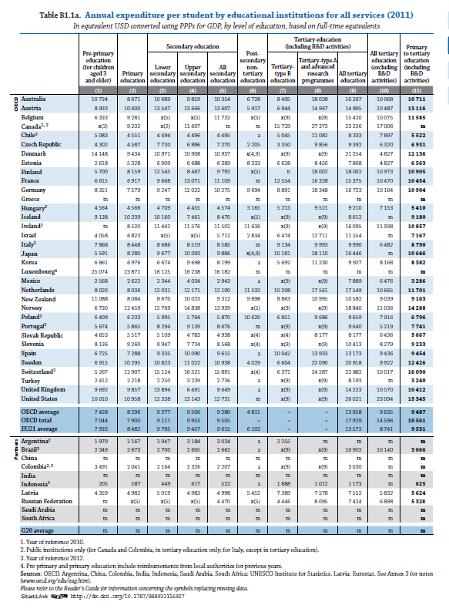
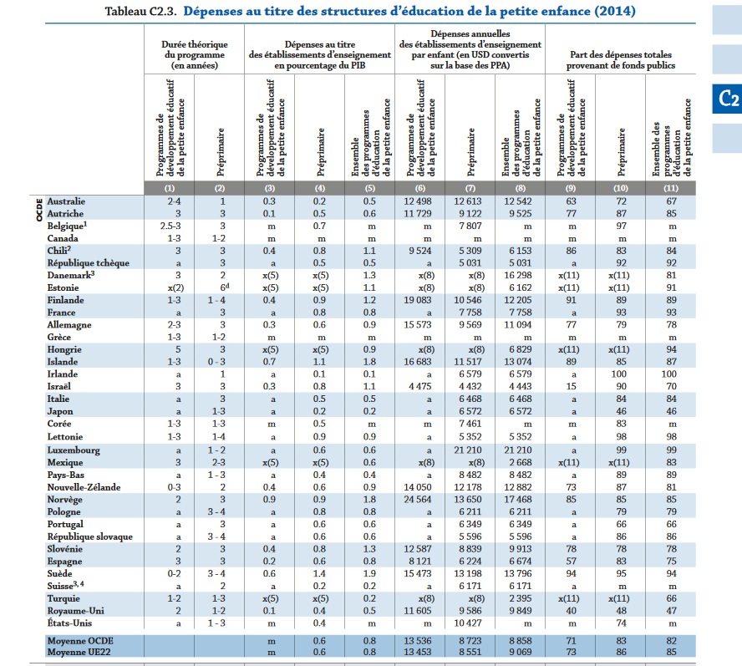
Dépense annuelle par élève, éducation pré-primaire (enfants de 3 ans et plus), données 2011
 | EAAG 2014 (données 2011) | EAAG 2017 (données 2014) |  | EAAG 2017 (données 2014)
AU | 8933 | 9122 | EE | 2618
BE | 6333 | 7807 | CZ | 5031
CZ | 4302 | 5031 | HU | 5074
DE | 8351 | 9569 | SK | 5596
DK | 14148 | 14148 | SE | 6171
EE | 2618 | 2618 | PO | 6211
ES | 6725 | 6224 | ES | 6224
FI | 5700 | 10546 | PL | 6349
FR | 6615 | 7758 | IT | 6468
HU | 4564 | 5074 | FR | 7758
IT | 7868 | 6468 | BE | 7807
Moyenne UE21 | 7933 | 8551 | NL | 8482
NL | 8020 | 8482 | Moyenne UE22 | 8551
NO | 6730 | 13650 | SI | 8839
PL | 5674 | 6349 | AU | 9122
PO | 6409 | 6211 | DE | 9569
SE | 6915 | 6171 | UK | 9586
SI | 8136 | 8839 | FI | 10546
SK | 4653 | 5596 | NO | 13650
UK | 9692 | 9586 | DK | 14148

en équivalents dollars E.-U. convertis en utilisant les PPA.
NB: pas de données 2014 pour DK et EE : on reprend donc les données 2011; pour HU, données EEAG 2017 portent sur 2013

EAAG 2017
